CALCULO DE LADRILLOS Y MORTERO
CALCULO DE LADRILLOS Y MORTEROS
 |  |  |  | relacion de los materiales |  | 1 | : | 5 | DIMENSIONES DEL LADRILLO
% de agua = |  |  |  |  |  |  |  |  | Largo (L) = | 22 | cm o | 0.22 | m
e de la junta = | 0.015 | m |  |  |  |  |  |  | Ancho (a) = | 12 | cm o | 0.12 | m
 |  |  |  |  |  |  |  |  | Altura (h) = | 7 | cm o | 0.07 | m
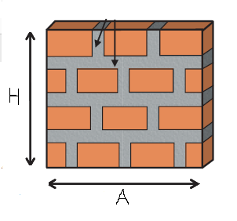
CANTIDAD DE LADRILLOS POR 1m²
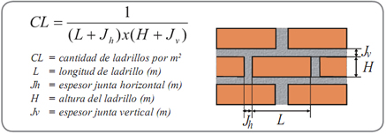
 |  |  |  |  |  |  |  |  | DIMENSIONES DE LA PARED
 |  |  |  |  |  |  |  |  | ALTURA (H) = | 3 | m
 |  |  |  |  |  |  |  |  | ANCHO (A) = | 6 | m

 |  |  | cantidad de ladrillo en la albañileria | 901.12640801 | 901.126 | unid S/D
# ladrillos x m² = | 50.063 | unid |  |  | 946.183 | unid C/D 5%
 |  |  |  |  | 950.000 | unid C/D 5% aprox

CANTIDAD DE MORTERO POR 1m²
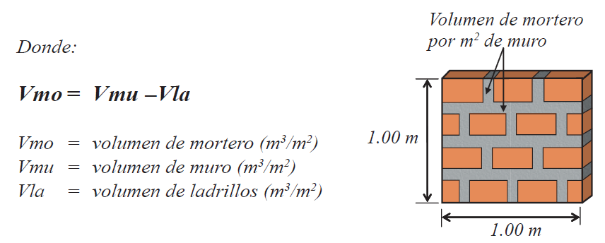

 |  |  | cantidad de mortero en la albañileria | 0.494718398 | 0.495 | m³ S/D
Vol. del mortero x m² = | 0.0275 | m³ |  |  | 0.519 | m³ C/D 5%
 |  |  |  |  | 0.600 | m³ C/D 5% aprox

CANTIDAD DE CEMENTO Y ARENA
 |  |  | cantidad de cemento | 3.710387985 | 3.710 | bls S/D
 |  |  |  |  | 3.896 | bls C/D 5%
 |  |  |  |  | 4.000 | bls C/D 5% aprox
 |  |  | cantidad de arena | 0.5194543179 | 0.519 | m³ S/D
 |  |  |  |  | 0.545 | m³ C/D 5%
 |  |  |  |  | 0.600 | m³ C/D 5% aprox

 | ITEM | MATERIAL | S/D | C/D 5% | C/D 5% aprox
 | 1 | ladrillo | 901.126 | 946.183 | 950.000
 | 2 | cemento | 3.710 | 3.896 | 4.000
 | 3 | arena | 0.519 | 0.545 | 0.600

